Worksheet
Изображение* | ID | Код | Артикул* | Название товара* | Цена, руб.* | Основной | Удаленный | В пути | 0 | Ваш заказ
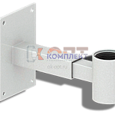 | 822077 | BAK-310002 | K-1 | кронштейн крепления расширительного бака 1" регулируемый белый (1/20шт) | 331.20 руб. | >25 | 0 | 0 | шт |  | 0
 | 822078 | BAK-310003 | K-3/4 | кронштейн крепления расширительного бака 3/4" регулируемый белый (1/20шт) | 247.18 руб. | 6 | 0 | 0 | шт |  | 0
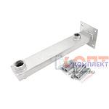 | 873882 | VER-000351 | VR328 | Настенное крепление для расширительного бака "VIEIR" (10/1 шт) | 2 562.08 руб. | 1 | 0 | 0 | шт |  | 0
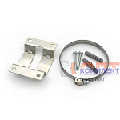 | 839782 | VER-000155 | VR8-35-365A | Крепление-хомут 0-365мм для мембранных баков (200/10шт) | 315.47 руб. | 2 | 0 | 0 | шт |  | 0
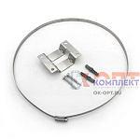 | 839783 | VER-000156 | VR8-35-365B | Крепление-хомут 310-365мм для мембранных баков (100/10шт) | 342.83 руб. | >25 | 0 | 0 | шт |  | 0
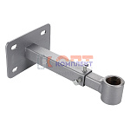 | 869368 | VLC-900478 | VT.K20.1.05 | Кронштейн для расширительного бака VALTEC (3/4") | 942.00 руб. | 0 | >100 | 0 | шт |  | 0

